Ranking PiN_DMC>3,5T
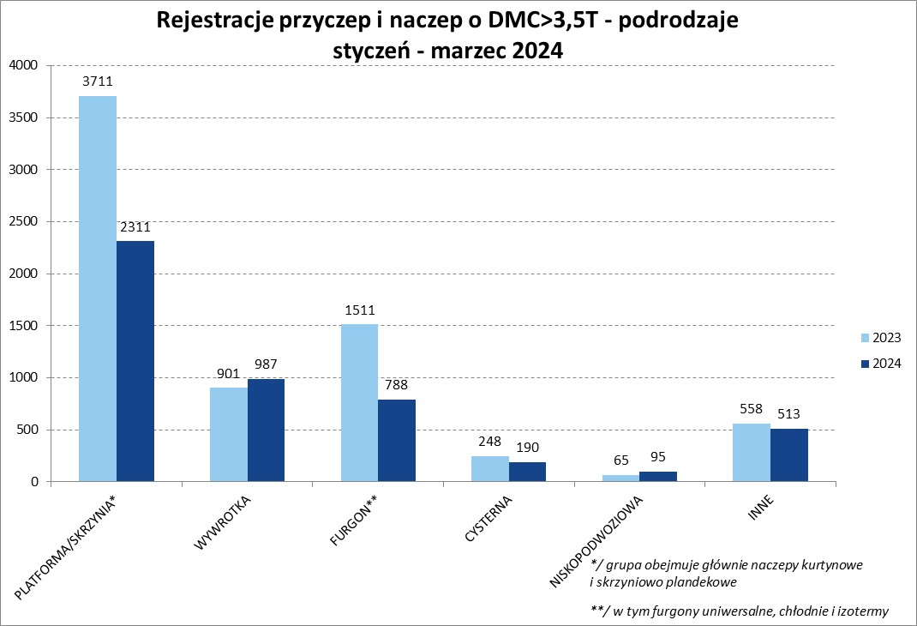
PZPM |  |  |  |  |  | 2024-04-11
Pierwsze rejestracje NOWYCH przyczep i naczep* o DMC>3,5T, udział w rynku %
First Registrations of NEW Trailers & Semi-Trailers with GVW>3.5T, Market Share %
 |  |  |  |  |  | Sztuki / Units
Pozycja | Marka | Rok narastająco Styczeń - Marzec
 |  | YTD January - March
 |  | 2024 |  | 2023 |  | Zmiana % r/r
No. | Make
 |  | Ogółem | Udział % | Ogółem | Udział % | Change % y/y
 |  | Total | Mkt shr % | Total | Mkt shr %
1 | SCHMITZ CARGOBULL | 967 | 19.80% | 1790 | 25.59% | -46.0%
2 | WIELTON | 611 | 12.51% | 957 | 13.68% | -36.2%
3 | KOEGEL | 578 | 11.83% | 393 | 5.62% | 47.1%
4 | KRONE | 558 | 11.43% | 1356 | 19.39% | -58.8%
5 | WECON | 179 | 3.67% | 257 | 3.67% | -30.4%
6 | SCHWARZMUELLER | 172 | 3.52% | 190 | 2.72% | -9.5%
7 | BODEX | 136 | 2.78% | 177 | 2.53% | -23.2%
8 | KEMPF | 122 | 2.50% | 103 | 1.47% | 18.4%
9 | INTER CARS - FEBER | 99 | 2.03% | 85 | 1.22% | 16.5%
10 | ZASŁAW | 97 | 1.99% | 77 | 1.10% | 26.0%
11 | KAESSBOHRER | 90 | 1.84% | 134 | 1.92% | -32.8%
12 | FLIEGL | 80 | 1.64% | 98 | 1.40% | -18.4%
13 | MEGA | 74 | 1.52% | 136 | 1.94% | -45.6%
14 | CHEREAU | 58 | 1.19% | 12 | 0.17% | 383.3%
15 | BENALU | 49 | 1.00% | 55 | 0.79% | -10.9%
 | MHS | 49 | 1.00% | 53 | 0.76% | -7.5%
17 | BERGER | 45 | 0.92% | 71 | 1.02% | -36.6%
18 | MEILLER-KIPPER | 44 | 0.90% | 37 | 0.53% | 18.9%
19 | D-TEC | 40 | 0.82% | 23 | 0.33% | 73.9%
20 | GT TRAILERS/GNIOTPOL | 38 | 0.78% | 59 | 0.84% | -35.6%
 | Pozostałe / Others | 798 | 16.3% | 931 | 13.3% | -14.3%
 | OGÓŁEM / TOTAL | 4884 | 100% | 6994 | 100% | -30.2%
*/ bez rejestracji czasowych
Źródło: analizy PZPM na podstawie CEP
Source: PZPM analysis based on Central Register of Vehicles

Ranking Naczepy DMC>3,5T
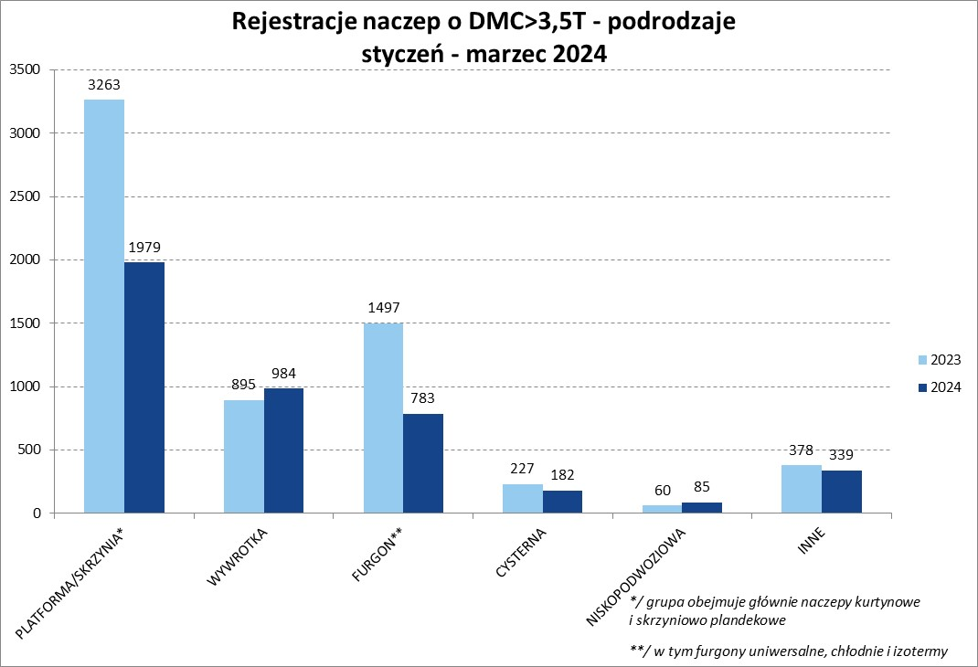
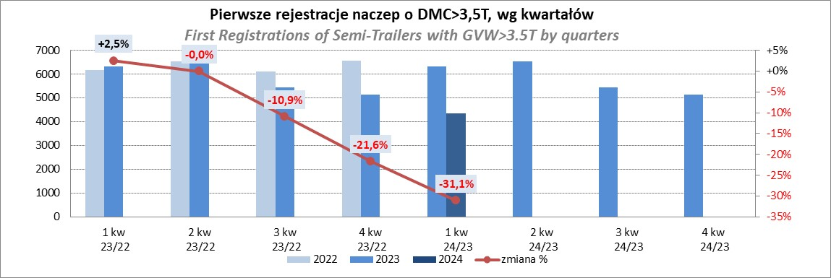
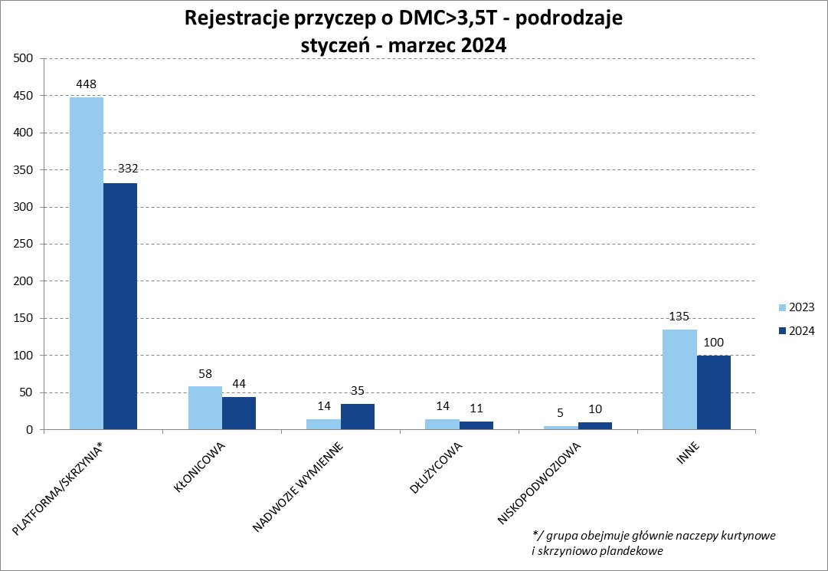
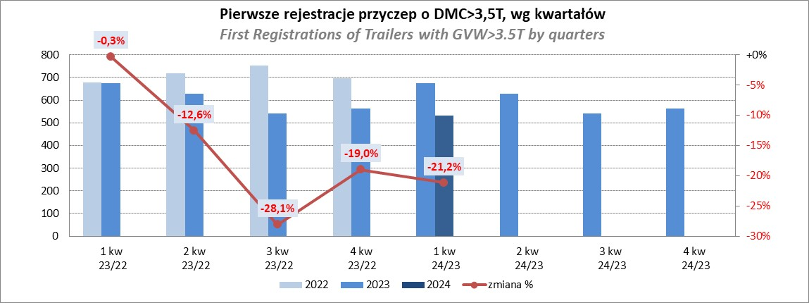
PZPM |  |  |  |  |  | 2024-04-11
Pierwsze rejestracje NOWYCH naczep* o DMC>3,5T, udział w rynku %
First Registrations of NEW Semi-Trailers with GVW>3.5T, Market Share %
 |  |  |  |  |  | Sztuki
Pozycja | Marka | Rok narastająco Styczeń - Marzec
 |  | YTD January - March
 |  | 2024 |  | 2023 |  | Zmiana % r/r
No. | Make
 |  | Ogółem | Udział % | Ogółem | Udział % | Change % y/y
 |  | Total | Mkt shr % | Total | Mkt shr %
1 | SCHMITZ CARGOBULL | 964 | 22.2% | 1786 | 28.26% | -46.0%
2 | KOEGEL | 578 | 13.3% | 391 | 6.19% | 47.8%
3 | KRONE | 556 | 12.8% | 1355 | 21.44% | -59.0%
4 | WIELTON | 510 | 11.7% | 892 | 14.11% | -42.8%
5 | SCHWARZMUELLER | 164 | 3.8% | 187 | 2.96% | -12.3%
6 | BODEX | 135 | 3.1% | 173 | 2.74% | -22.0%
7 | KEMPF | 122 | 2.8% | 103 | 1.63% | 18.4%
8 | INTER CARS - FEBER | 99 | 2.3% | 85 | 1.34% | 16.5%
9 | KAESSBOHRER | 89 | 2.0% | 134 | 2.12% | -33.6%
10 | ZASŁAW | 87 | 2.0% | 63 | 1.00% | 38.1%
11 | FLIEGL | 74 | 1.7% | 93 | 1.47% | -20.4%
 | MEGA | 74 | 1.7% | 136 | 2.15% | -45.6%
13 | CHEREAU | 58 | 1.3% | 12 | 0.19% | 383.3%
14 | BENALU | 49 | 1.1% | 55 | 0.87% | -10.9%
15 | BERGER | 45 | 1.0% | 71 | 1.12% | -36.6%
16 | D-TEC | 40 | 0.9% | 23 | 0.36% | 73.9%
 | MEILLER-KIPPER | 40 | 0.9% | 32 | 0.51% | 25.0%
18 | KRAKER | 35 | 0.8% | 23 | 0.36% | 52.2%
19 | FFB FELDBINDER | 33 | 0.8% | 32 | 0.51% | 3.1%
20 | CIMC | 32 | 0.7% | 53 | 0.84% | -39.6%
 | Pozostałe / Others | 568 | 13.1% | 621 | 9.8% | -8.5%
 | OGÓŁEM / TOTAL | 4352 | 100% | 6320 | 100% | -31.1%
*/ bez rejestracji czasowych
Źródło: analizy PZPM na podstawie CEP
Source: PZPM analysis based on Central Register of Vehicles

Przyczepy lekkie
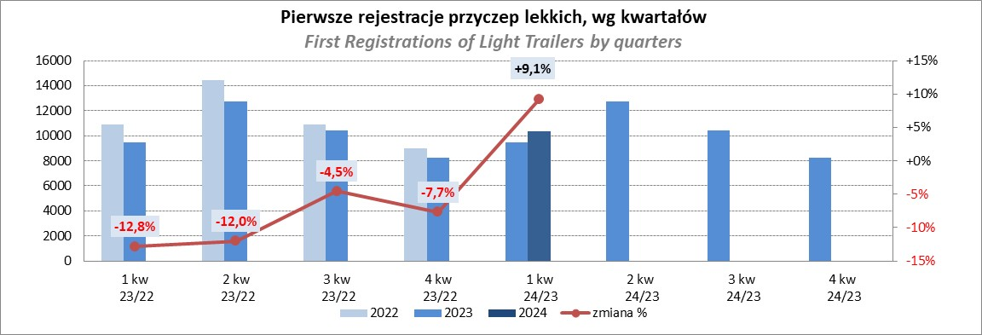
PZPM |  |  |  |  |  | 2024-04-11
Pierwsze rejestracje NOWYCH przyczep lekkich*, udział w rynku %
First Registrations of NEW Light Trailers*, Market Share %
 |  |  |  |  |  | Sztuki / Units
Pozycja | Marka | Rok narastająco Styczeń - Marzec
 |  | YTD January - March
 |  | 2024 |  | 2023 |  | Zmiana % r/r
No. | Make
 |  | Ogółem | Udział % | Ogółem | Udział % | Change % y/y
 |  | Total | Mkt shr % | Total | Mkt shr %
1 | NEPTUN-SORELPOL | 2691 | 25.96% | 2409 | 25.36% | 11.7%
2 | TEMARED | 2463 | 23.76% | 2199 | 23.15% | 12.0%
3 | NIEWIADÓW | 641 | 6.18% | 806 | 8.49% | -20.5%
4 | ZASŁAW | 560 | 5.40% | 660 | 6.95% | -15.2%
5 | FARO | 473 | 4.56% | 363 | 3.82% | 30.3%
6 | RYDWAN | 434 | 4.19% | 394 | 4.15% | 10.2%
7 | MARTZ | 325 | 3.13% | 372 | 3.92% | -12.6%
8 | FRACHT | 225 | 2.17% | 120 | 1.26% | 87.5%
9 | BRENDERUP-THULE TRAILERS | 213 | 2.05% | 160 | 1.68% | 33.1%
10 | WIOLA | 211 | 2.04% | 198 | 2.08% | 6.6%
11 | WIDPOL | 164 | 1.58% | 137 | 1.44% | 19.7%
12 | STIM | 161 | 1.55% | 78 | 0.82% | 106.4%
13 | MASTER-TECH | 155 | 1.50% | 105 | 1.11% | 47.6%
14 | W.N.P. M.SUSKI | 130 | 1.25% | 94 | 0.99% | 38.3%
15 | GŁOWACZ | 121 | 1.17% | 109 | 1.15% | 11.0%
16 | MER | 105 | 1.01% | 36 | 0.38% | 191.7%
17 | LORRIES | 100 | 0.96% | 95 | 1.00% | 5.3%
18 | SPAWLINE | 94 | 0.91% | 101 | 1.06% | -6.9%
19 | CARRO | 76 | 0.73% | 74 | 0.78% | 2.7%
20 | MIRO-CAR1 | 65 | 0.63% | 59 | 0.62% | 10.2%
 | Pozostałe / Others | 960 | 9.3% | 929 | 9.8% | 3.3%
 | OGÓŁEM / TOTAL | 10367 | 100% | 9498 | 100% | 9.1%
*/ bez rejestracji czasowych
Źródło: analizy PZPM na podstawie CEP
Source: PZPM analysis based on Central Register of Vehicles

Ranking_P-CR
PZPM |  |  |  |  |  | 2024-03-11
Pierwsze rejestracje NOWYCH przyczep ciężarowych rolniczych*, udział w rynku %
First Registrations of NEW Agricultural Trailers*, Market Share %
 |  |  |  |  |  | Sztuki / Units
Pozycja | Marka | Rok narastająco Styczeń - Marzec
 |  | YTD January - March
 |  | 2024 |  | 2023 |  | Zmiana % r/r
No. | Make
 |  | Ogółem | Udział % | Ogółem | Udział % | Change % y/y
 |  | Total | Mkt shr % | Total | Mkt shr %
1 | PRONAR | 292 | 24.56% | 543 | 35.42% | -46.2%
2 | METAL-FACH | 177 | 14.89% | 155 | 10.11% | 14.2%
3 | METALTECH | 108 | 9.08% | 129 | 8.41% | -16.3%
4 | JOSKIN | 74 | 6.22% | 37 | 2.41% | 100.0%
5 | MEPROZET | 71 | 5.97% | 46 | 3.00% | 54.3%
6 | PPHU WODZIŃSKI | 60 | 5.05% | 82 | 5.35% | -26.8%
7 | WIELTON | 56 | 4.71% | 114 | 7.44% | -50.9%
8 | POMOT | 52 | 4.37% | 33 | 2.15% | 57.6%
9 | ZASŁAW | 40 | 3.36% | 63 | 4.11% | -36.5%
10 | TECHMONT | 32 | 2.69% | 19 | 1.24% | 68.4%
11 | MARPOL | 27 | 2.27% | 62 | 4.04% | -56.5%
12 | FLIEGL | 24 | 2.02% | 18 | 1.17% | 33.3%
13 | URSUS | 19 | 1.60% | 27 | 1.76% | -29.6%
14 | CYNKOMET | 16 | 1.35% | 20 | 1.30% | -20.0%
15 | BBC | 15 | 1.26% | 45 | 2.94% | -66.7%
 | Pozostałe / Others | 126 | 10.6% | 140 | 9.1% | -10.0%
 | OGÓŁEM / TOTAL | 1189 | 100% | 1533 | 100% | -22.4%
*/ bez rejestracji czasowych
Źródło: analizy PZPM na podstawie CEP
Source: PZPM analysis based on Central Register of Vehicles
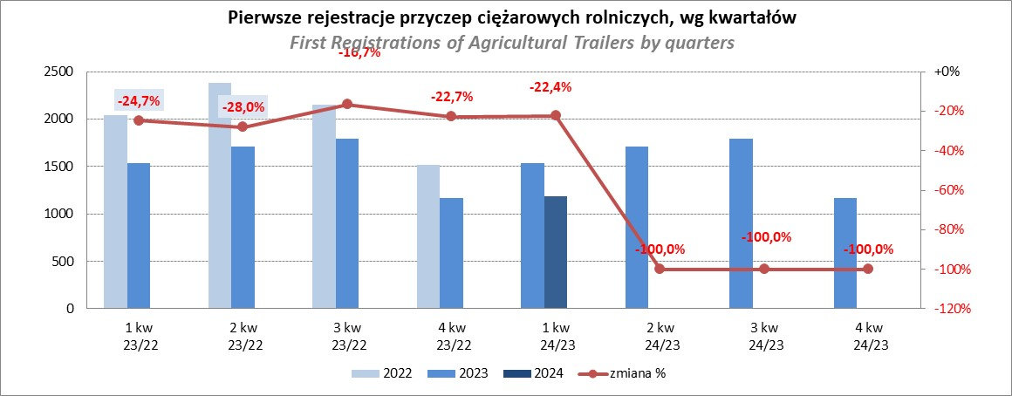

PZPM
Source: PZPM analysis based on Central Register of Vehicles

Ranking_CR
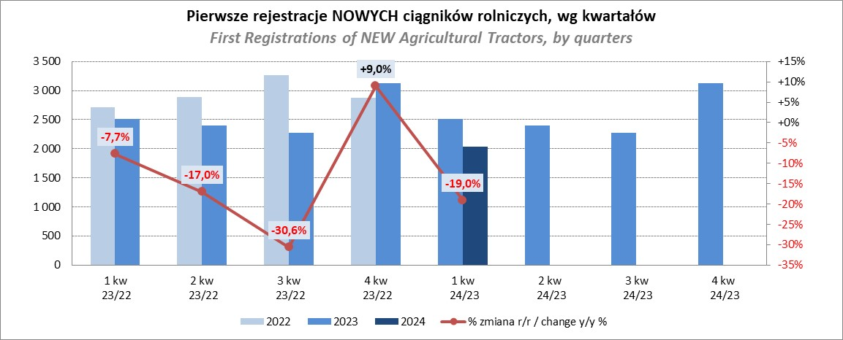
PZPM |  |  |  |  |  | 2024-04-11
Pierwsze rejestracje NOWYCH ciągników rolniczych*, udział w rynku %
First Registrations of NEW Agricultural Tractors*, Market Share %
 |  |  |  |  |  | Sztuki / Units
Pozycja | Marka | Rok narastająco Styczeń - Marzec
 |  | YTD January - March
 |  | 2024 |  | 2023 |  | Zmiana % r/r
No. | Make
 |  | Ogółem | Udział % | Ogółem | Udział % | Change % y/y
 |  | Total | Mkt shr % | Total | Mkt shr %
1 | NEW HOLLAND | 310 | 15.26% | 406 | 16.18% | -23.6%
2 | JOHN DEERE | 276 | 13.58% | 416 | 16.58% | -33.7%
 | KUBOTA | 276 | 13.58% | 285 | 11.36% | -3.2%
4 | DEUTZ-FAHR | 157 | 7.73% | 242 | 9.65% | -35.1%
5 | CLAAS | 130 | 6.40% | 98 | 3.91% | 32.7%
6 | CASE IH | 110 | 5.41% | 157 | 6.26% | -29.9%
7 | MASSEY FERGUSON | 103 | 5.07% | 132 | 5.26% | -22.0%
8 | VALTRA | 99 | 4.87% | 131 | 5.22% | -24.4%
9 | SOLIS | 95 | 4.68% | 85 | 3.39% | 11.8%
10 | FENDT | 80 | 3.94% | 89 | 3.55% | -10.1%
11 | FARMTRAC | 77 | 3.79% | 108 | 4.30% | -28.7%
12 | ARBOS | 64 | 3.15% | 38 | 1.51% | 68.4%
13 | STEYR | 39 | 1.92% | 70 | 2.79% | -44.3%
 | ZETOR | 39 | 1.92% | 96 | 3.83% | -59.4%
15 | LANDINI | 34 | 1.67% | 13 | 0.52% | 161.5%
 | Pozostałe / Others | 143 | 7.0% | 143 | 5.7% | 0.0%
 | OGÓŁEM / TOTAL | 2,032 | 100% | 2,509 | 100% | -19.0%
*Pojazdy zarejestrowane jako Ciągniki Rolnicze bez wyróżnionych jako potencjalne ATV / UTV
** Liczby zawierają rejestracje czasowe na koniec miesięcy
Źródło: analizy PZPM na podstawie CEP
*Vehicles registered as Agricultural Tractors without considered as ATV / UTV
Source: PZPM analysis based on Central Register of Vehicles

